Gebruikswijzer
Risico-analysetools
Versie 1 november 2021

Gebruikswijzer
1. Maak een kopie van deze spreadsheet en sla die op onder de betreffende projectnaam.
2. Ga naar het tabblad "Gevolgklassen" en bepaal in welke gevolgklasse het bouwwerk valt, waarvoor je de risico-analyse wilt uitvoeren. Voor de gevolgklassen 1 en 2a volstaat een vereenvoudigde methode;
voor de gevolgklassen 2b en 3 adviseren wij het gebruik van een uitgebreidere methode.
3. Verwijder de tabbladen voor de gevolgklassen die niet van toepassing zijn.
4. Voer de risico-analyse uit volgens de toelichting voor de betreffende gevolgklasse(n).
5. Houd het risico-dossier bij en zorg ervoor dat, indien van toepassing, dat een actuele versie bij het
overdrachtdossier naar een volgende partij in de keten wordt gevoegd.

Gevolgklassen
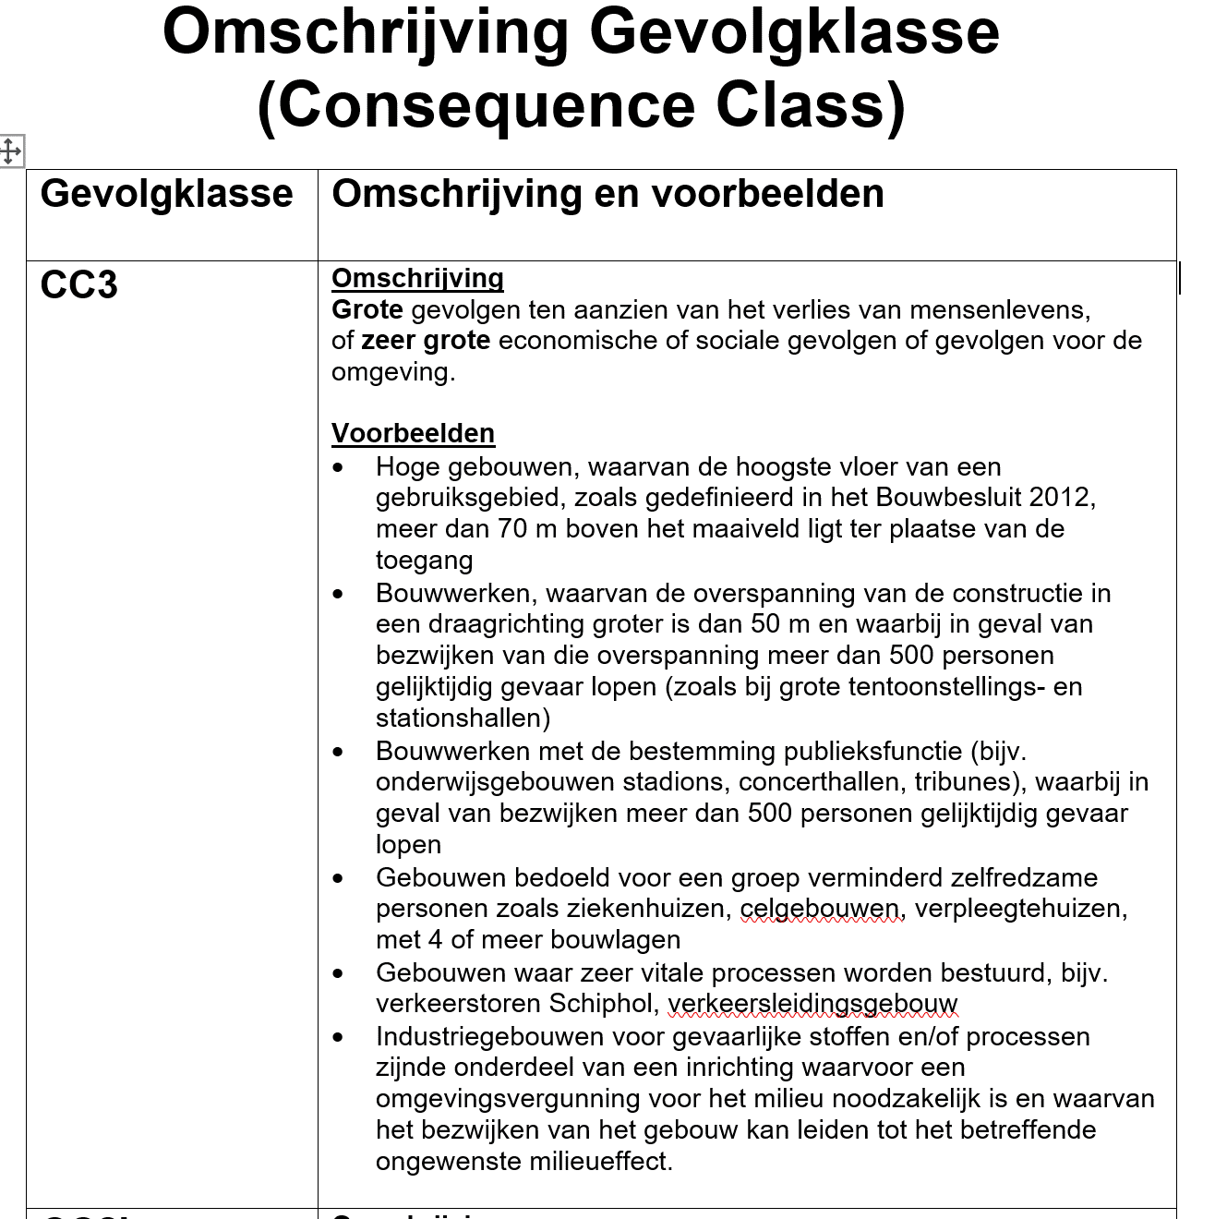

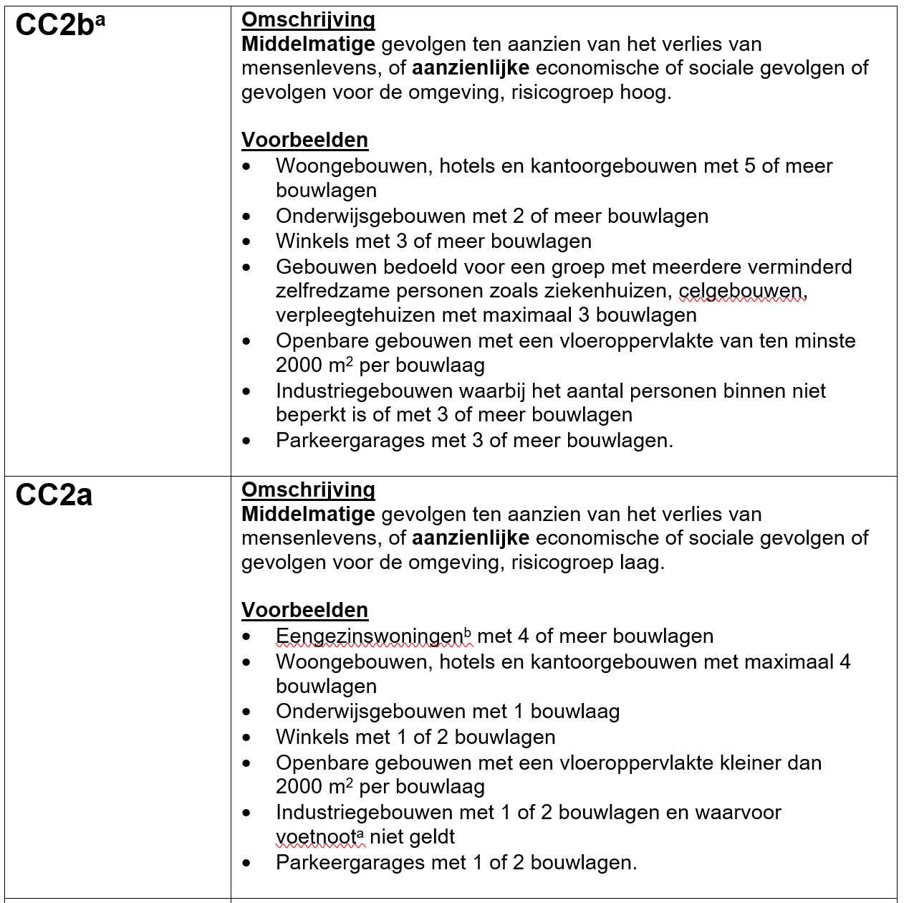

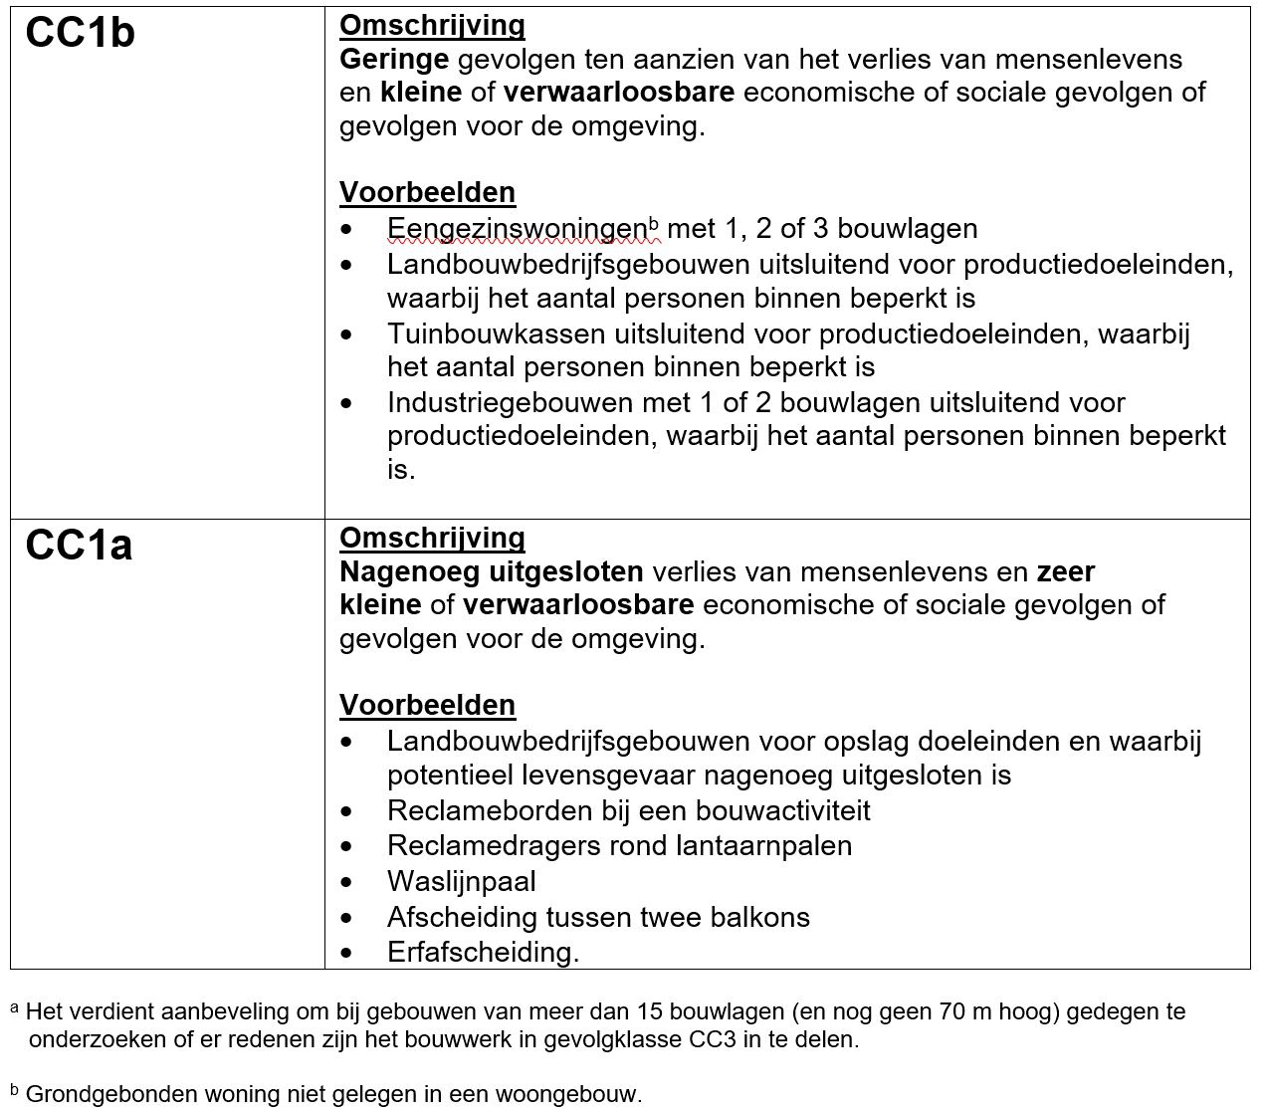

Toelichting GK 1 en 2a
Kennis van de risico’s en maatregelen om de gebeurtenissen te beheersen, zijn van groot belang om te komen tot een gevalideerd ontwerp, dat veilig kan worden uitgevoerd. Risico’s die kunnen ontstaan in ontwerp- en uitvoeringsprocessen, moeten tijdig en systematisch in beeld worden gebracht, geanalyseerd en beoordeeld. Mede in het kader van de Wet kwaliteitsborging voor het bouwen (Wkb) zal bij de beoordeling van het ontwerp steeds meer worden nagegaan of de constructie op de bouwplaats veilig kan worden gerealiseerd. Het gaat bij de risico-analyse daarom niet alleen om risico's op het gebied van constructieve veiligheid. Het is belangrijk om ook de arborisico's bij de uitvoering en de veiligheidsrisico's voor de omgeving van de bouwplaats in beeld te brengen. Voor het Kennisportaal gaan we ervan uit dat de constructeur de risico-analyse uitvoert (de ontwerpend constructeur in de ontwerpfasen en de coördinerend constructeur in de fasen van detailengineering en uitvoering). De constructeur zal doorgaans ook degene zijn die beheersmaatregelen voor substantiële risico's bedenkt en uitvoert (of laat uitvoeren).
Het tabblad "Risico-analyse" toont een methode voor het vaststellen van de grootte van een bepaald risico.
Deze is afgeleid van methoden die onder andere TIS-bureaus gebruiken.
Het risico wordt bepaald door de kans op een bepaalde gebeurtenis, de gevolgen en eventueel de kans dat het tijdig ontdekt wordt. Daarbij moeten alle fasen van het bouwproces worden betrokken. Bij een analyse in gevolgklasse 1 en 2a is ervoor gekozen geen aparte kolom op te nemen voor de kans op ontdekken. Het risico in deze klassen is dus opgebouwd uit:
Risico = kans x gevolg
Het bepalen van het risico start dus met het vaststellen van alle ongewenste gebeurtenissen. Vervolgens moet de kans op deze gebeurtenissen worden bepaald. Daarin is mee te nemen of de ongewenste gebeurtenis tijdig ontdekt wordt. Het is dan wel van belang vast te leggen welke actie voor dit vaststellen nodig is en hoe deze wordt beheerst. Vervolgens moeten de gevolgen worden gewaardeerd, zijn deze klein, middel of groot.
Risico-analyse en risicodossier Toelichting Gevolgklassen 1 en 2a
Ervaring van de risicoanalist en zicht op de (kritische) processen in het gehele proces van ontwerp tot realisatie is belangrijk bij het beheersen van constructieve risico’s. Ongewenste gebeurtenissen kunnen namelijk in alle fasen ontstaan.
In de spreadsheet zijn enkele voorbeelden ingevuld die hieronder worden toegelicht. Belangrijk is het feit dat elke risicoanalyse project specifiek is en er dus geen standaard waarde gebruikt kan worden. Wel is de systematiek generiek toepasbaar. Ditzelfde is te zeggen voor de risicoscore dat wordt berekend. Wat wel en niet acceptabel is (welke score nog acceptabel is), moet project specifiek worden bepaald. Voor klasse 1 en 2a zou wel de lijn gevolgd kunnen worden zoals weergegeven in de tabel (zie onderstaand). Algemeen geldt dat risico’s zo veel mogelijk moeten worden beheerst. Dus een zo laag mogelijk risico moet worden nagestreefd.
- hoe groot de kans is dat een risico gemiddeld genomen optreedt in een project (“Kans”);
- hoe ernstig de gevolgen kunnen zijn (“Ernst”).
Zie voor de in te vullen scores het tabblad “Scoretabel” (tip: risicoanalisten houden vaak een database bij, waarop zij de scores bij een initiële beoordeling kunnen baseren). Vermenigvuldiging van de een deelscores geeft een totaalscore. Een hoge totaalscore betekent, dat de constructeur extra goed naar dit risico moet kijken en beheersmaatregelen moet initiëren. In het geval van het voorbeeld in het tabblad "Risico-analyse: de ontwerpuitgangspunten/eisen moeten alsnog SMART worden gemaakt, er moet geotechnisch advies worden ingewonnen en er moeten aanvullende sonderingen worden gemaakt. Het is belangrijk om vast te leggen wie verantwoordelijk is/zijn voor de uitvoering van de beheersmaatregelen en of beheersmaatregelen zijn doorgevoerd. Ook is het belangrijk om beheersmaatregelen in de loop van het ontwerp- en uitvoeringsproces te evalueren. Op basis daarvan kunnen herbeoordelingen plaatsvinden. Streven is om uiteindelijk alleen “groene” totaalscores over te houden.
In de rechterkolom van de tabel kunnen eventuele restrisico’s worden genoteerd. Dat zijn risico’s die onvermijdbaar of acceptabel zijn, met medeneming van de (geschatte) effecten van beheersmaatregelen. Deze vormen specifieke aandachtpunten voor de uitvoering.
Op bedrijfsniveau zal steeds meer de lering uit vorige, vergelijkbare projecten worden meegenomen en bewaart worden in een database. Dit vraagt bij aanvang van een project allereerst om het opmaken van een risicodossier, dat tijdens de ontwerpfase mee ontwikkelt, actueel wordt gehouden en restrisico’s op systematische wijze in kaart brengt. Dit dossier vormt zo leidraad voor het verkleinen van de foutenboom, leidend tot een beter, veiliger eindproduct. Zowel de ontwerpend als de coördinerend constructeur heeft hiermee een krachtig instrument in handen om aan hun verantwoordelijkheid in het ontwerp- en uitvoeringsproces te voldoen.

Toelichting GK 2b+3
Kennis van de risico’s en maatregelen om de gebeurtenissen te beheersen, zijn van groot belang om te komen tot een gevalideerd ontwerp, dat veilig kan worden uitgevoerd. Risico’s die kunnen ontstaan in ontwerp- en uitvoeringsprocessen, moeten tijdig en systematisch in beeld worden gebracht, geanalyseerd en beoordeeld. Mede in het kader van de Wet kwaliteitsborging voor het bouwen (Wkb) zal bij de beoordeling van het ontwerp steeds meer worden nagegaan of de constructie op de bouwplaats veilig kan worden gerealiseerd. Het gaat bij de risico-analyse daarom niet alleen om risico's op het gebied van constructieve veiligheid. Het is belangrijk om ook de arborisico's bij de uitvoering en de veiligheidsrisico's voor de omgeving van de bouwplaats in beeld te brengen. Voor het Kennisportaal gaan we ervan uit dat de constructeur de risico-analyse uitvoert (de ontwerpend constructeur in de ontwerpfasen en de coördinerend constructeur in de fasen van detailengineering en uitvoering). De constructeur zal doorgaans ook degene zijn die beheersmaatregelen voor substantiële risico's bedenkt en uitvoert (of laat uitvoeren).
Het tabblad "Risico-analyse" toont een methode voor het vaststellen van de grootte van een bepaald risico.
Deze is afgeleid van methoden die onder andere TIS-bureaus gebruiken.
Het risico wordt bepaald door de kans op een bepaalde gebeurtenis, de gevolgen en eventueel de kans dat het tijdig ontdekt wordt. Daarbij moeten alle fasen van het bouwproces worden betrokken. Bij een analyse in gevolgklasse 1 en 2a is ervoor gekozen geen aparte kolom op te nemen voor de kans op ontdekken. Het risico in deze klassen is dus opgebouwd uit:
Risico = kans x gevolg
Het bepalen van het risico start dus met het vaststellen van alle ongewenste gebeurtenissen. Vervolgens moet de kans op deze gebeurtenissen worden bepaald. Daarin is mee te nemen of de ongewenste gebeurtenis tijdig ontdekt wordt. Het is dan wel van belang vast te leggen welke actie voor dit vaststellen nodig is en hoe deze wordt beheerst. Vervolgens moeten de gevolgen worden gewaardeerd, zijn deze klein, middel of groot.
Risico-analyse en risicodossier Toelichting Gevolgklassen 2b en 3
Ervaring van de risicoanalist en zicht op de (kritische) processen in het gehele proces van ontwerp tot realisatie is belangrijk bij het beheersen van constructieve risico’s. Ongewenste gebeurtenissen kunnen namelijk in alle fasen ontstaan.
In de spreadsheet zijn enkele voorbeelden ingevuld die hieronder worden toegelicht. Belangrijk is het feit dat elke risicoanalyse project specifiek is en er dus geen standaard waarde kan worden gebruikt. De systematiek is wel generiek toepasbaar. Ditzelfde is te zeggen voor de risicoscore die wordt berekend. Wat wel en niet acceptabel is (welke score nog acceptabel is), moet project specifiek worden bepaald. Per gebeurtenis wordt nagegaan:
- hoe groot de kans is dat een risico gemiddeld genomen optreedt in een project (“Kans”);
- hoe ernstig de gevolgen kunnen zijn (“Ernst”);
- de gemiddelde kans dat de ongewenste gevolgen worden opgemerkt vóórdat ze optreden (“Detectie”).
Zie voor de in te vullen scores het tabblad “Scoretabel” (tip: risicoanalisten houden vaak een database bij, waarop zij de scores bij een initiële beoordeling kunnen baseren). Vermenigvuldiging van de drie deelscores geeft een totaalscore. Een hoge totaalscore betekent, dat de constructeur extra goed naar dit risico moet kijken en beheersmaatregelen moet initiëren. In het geval van het voorbeeld in het tabblad "Risico-analyse: de ontwerpuitgangspunten/eisen moeten alsnog SMART worden gemaakt, er moet geotechnisch advies worden ingewonnen en er moeten aanvullende sonderingen worden gemaakt. Het is belangrijk om vast te leggen wie verantwoordelijk is/zijn voor de uitvoering van de beheersmaatregelen en of beheersmaatregelen zijn doorgevoerd. Ook is het belangrijk om beheersmaatregelen in de loop van het ontwerp- en uitvoeringsproces te evalueren. Op basis daarvan kunnen herbeoordelingen plaatsvinden. Streven is om uiteindelijk alleen “groene” totaalscores over te houden.
In de rechterkolom van de tabel kunnen eventuele restrisico’s worden genoteerd. Dat zijn risico’s die onvermijdbaar of acceptabel zijn, met medeneming van de (geschatte) effecten van beheersmaatregelen. Deze vormen specifieke aandachtpunten voor de uitvoering.
Op bedrijfsniveau zal steeds meer de lering uit vorige, vergelijkbare projecten worden meegenomen en worden bewaard in een database. Dit vraagt bij aanvang van een project allereerst om het opmaken van een risicodossier, dat tijdens de ontwerpfase mee ontwikkelt, actueel wordt gehouden en restrisico’s op systematische wijze in kaart brengt. Dit dossier vormt zo leidraad voor het verkleinen van de foutenboom, leidend tot een beter, veiliger eindproduct. Zowel de ontwerpend als de coördinerend constructeur heeft hiermee een krachtig instrument in handen om aan hun verantwoordelijkheid in het ontwerp- en uitvoeringsproces te voldoen.

